Objednávka
 |  |  |  | Ve formuláři můžete zadat výrobu jen posuvných dveří, ale také celého korpusu skříně. V tomto případě Vás budeme kontaktovat pro dolazení detailů při výrobě. Pro začátek, stačí jen zadat hloubku korpusu.
 |  | OBJEDNAVATEL |  |  |  | DODAVATEL
 |  | Jméno, příjmení |  |  |  | In-duro s.r.o., Na Nábřeží 231/6, Havířov, 736 01 IČ: 07681313
 |  | Adresa

 |  | E-mail |  |  |  | www.in-duro.cz
 |  | Telefon |  |  |  | tel.: 555 508 945

Tento formulář slouží k vytvoření poptávky na posuvná dveřní křídla. Jako vstupní informace pro zadání podkladů k nacenění. Následně dojde k upřesnění zakázky a ke kompletaci všeho potřebného k sestavení kompletních dveřních křídel. Pokud si s něčím nevíte rady kontaktuje nás.

 |  |  |  |  | Chcete vyrobit i korpus skříně?

 | Světlá šířka korpusu |  | 2000 | mm | Hloubka korpusu |  |  | mm

 | Světlá výška korpusu |  | 2500 | mm

 | Počet dveřních křídel |  | 3

 | Označení lamino desky (vepište) |  |  | Vepište číslo Vámi vybrané lamino desky. Z nabídky výrobců KRONO a EGGER

 | Označení typu skla (vyberte) |  | Vyberte výplň | Prohlédnout nabídku skel |  | Dekory KRONOSPAN | Dekory EGGER

 |  |  |  |  |  | Po výběru dekoru budete kontaktování o dostupnosti

Vyberte příslušnou variantu počtu dělení a typ výplně.

Celková výška hotového křídla v mm
 |  | Vyberte výplň | Vyberte výplň | Vyberte výplň |  | Vyberte výplň | Vyberte výplň |  | 2456

 |  | Vyberte výplň | Vyberte výplň

 |  | Vyberte výplň |  | Vyberte výplň

 |  |  | Vyberte výplň |  |  | Vyberte výplň

 |  | Vyberte výplň |  | Vyberte výplň

 |  | Vyberte výplň | Vyberte výplň

Skla
Čiré sklo | 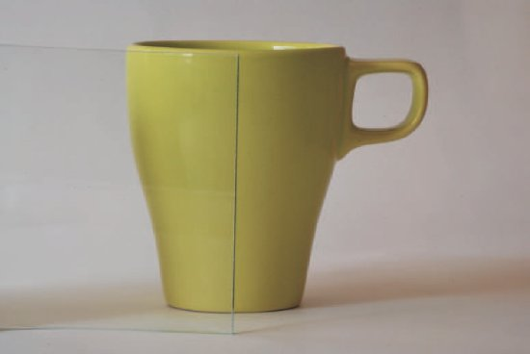
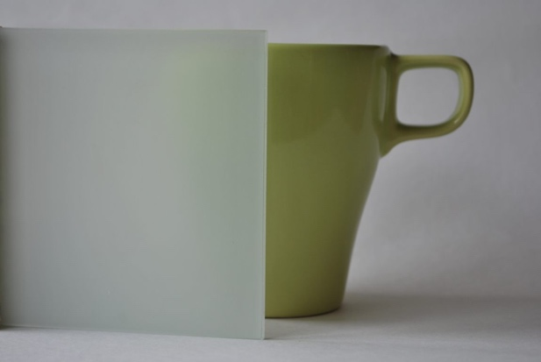 Lacomat
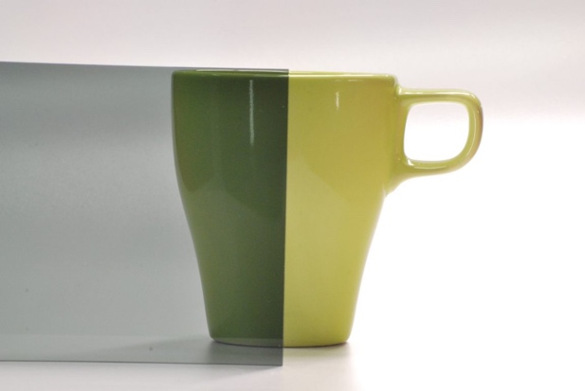 Planibel dark grey |  | Zpět
Lacobel 0337 | 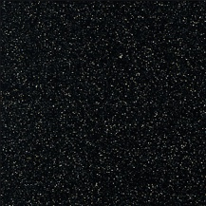
Lacobel 7016 | 
Lacobel 7035 | 
Lacobel 9003 | 
Lacobel 9005 | 

